Arkusz1
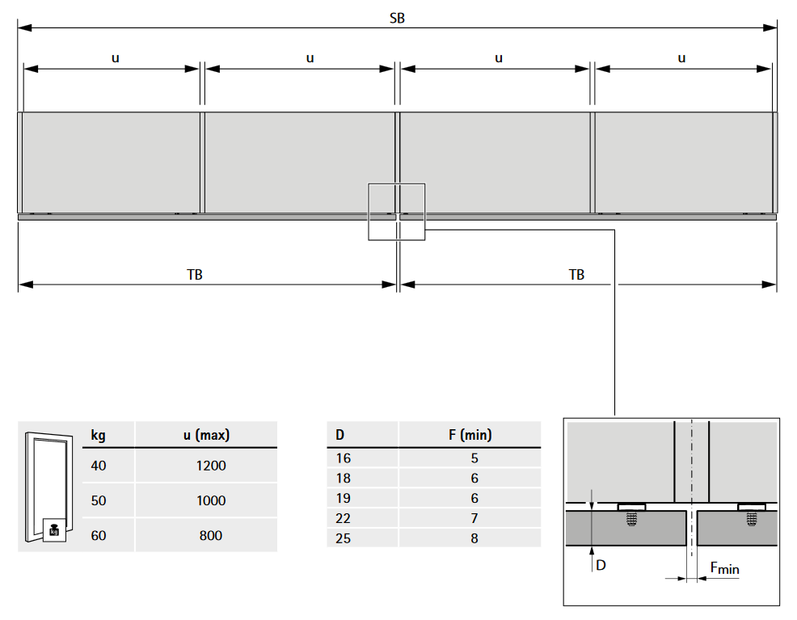
In Line XL - kalkulator
uwaga - posługiwanie się kalkulatorem nie zwalnia producenta z odpowiedzialności za wykonany mebel, jest to narzędzie pomocne tylko do wylicznenia warości potrzebnych do skonstruowania mebla |  |  |  | UWAGA ! - wysokość ściśle zależna od szerokości
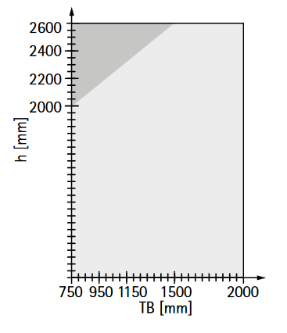
 |  | wyniki | wzór
Odległość Y | Y = | 0 | Y = (TB / 2) - X - A

Szerokość zaślepki / dystans profilu górnego od boku | Z = | 0 | Z = ((SB - 2 x SD - Lges)/2)

Profil dolny | LF= | -251 | LF = (SB - 2 x SD) - 2 x ((TB / 2) - X - A + 125,5)
Profil dolny | LF= | -251 | LF = LB - 2 x (Y + 125,5)

Wprowadź poniższe dane

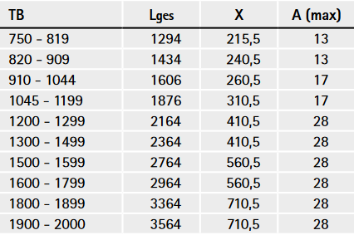
Dane do wprowadzenia |  |  | Tabela z katalogu
 | wprowadź wartość
Legs - długość profilu górnego Wartość z TABELI /Katalog
A- nałożenie drzwi na korpus. UWAGA Patrz tabela A-max
SB - szerokość szafy
LB - wymiar w świete szafy, wymiar wew. Szafy
SD - grubość boku korpusu
TB - szerokość drzwi
X - Wartość stała z tabeli dla 1szt. Szerokości drzwi

 |  |  | UWAGA - patrz pozycjonowanie przegordy

